warmup
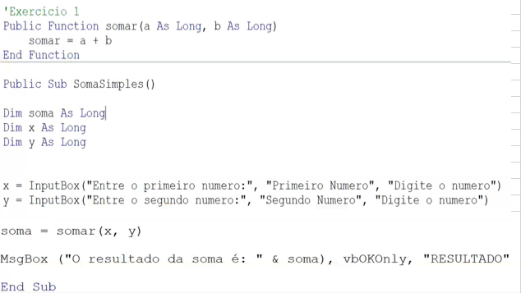
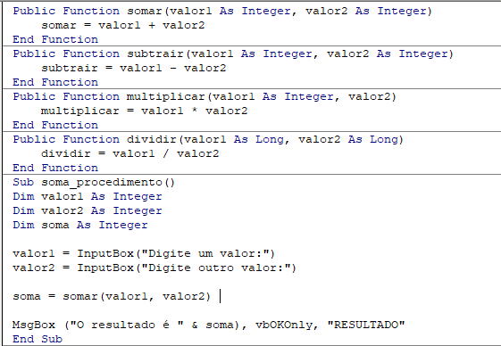
Aula dia 18/05/20

Desenvolva as funções: somar, dividir, multiplicar e subtrair. Defina variáveis do tipo Long como parâmetro. A função também deve ter como retorno o tipo Long como parâmetro. Crie o procedimento onde a função é chamada para realizar o cálculo desejado. Definir o nível de acesso para ambos como Public. Exiba o valor utilizando o objeto MsgBox. Deve haver os argumentos button como vbOkonly e o título.

controle-fluxo
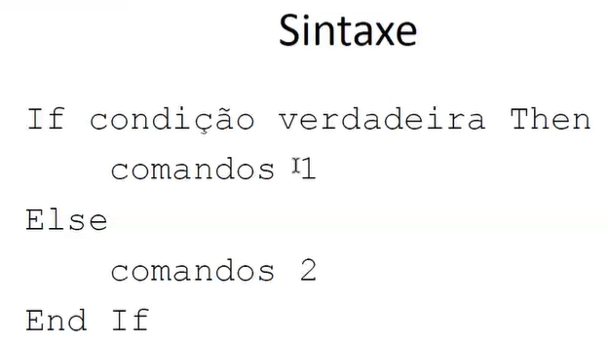
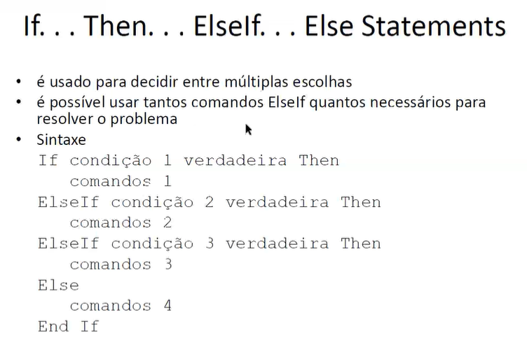


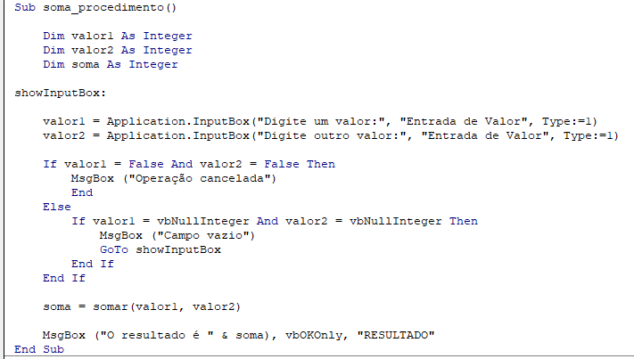
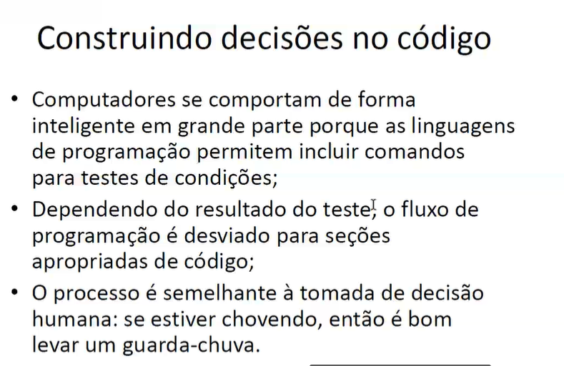

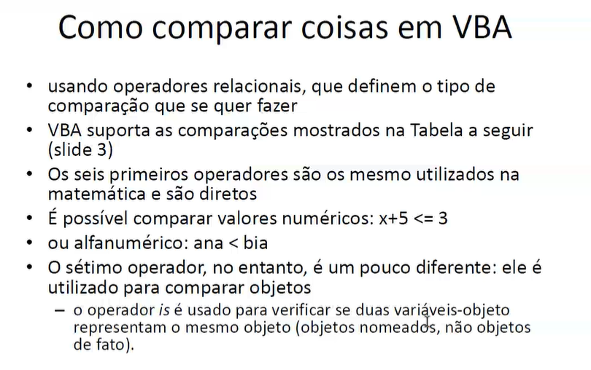

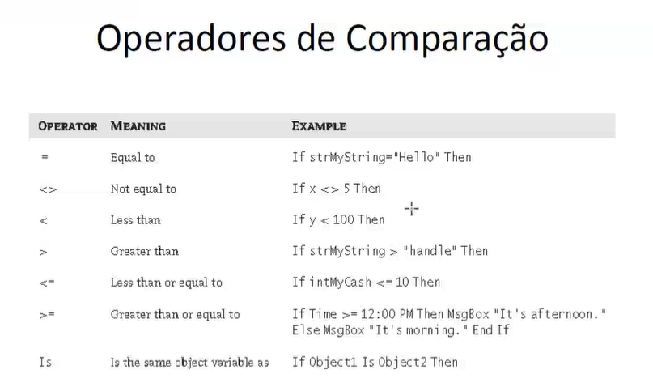

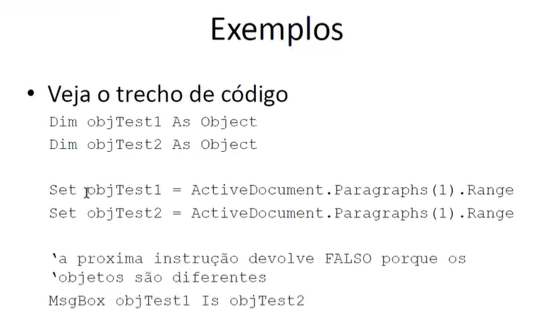

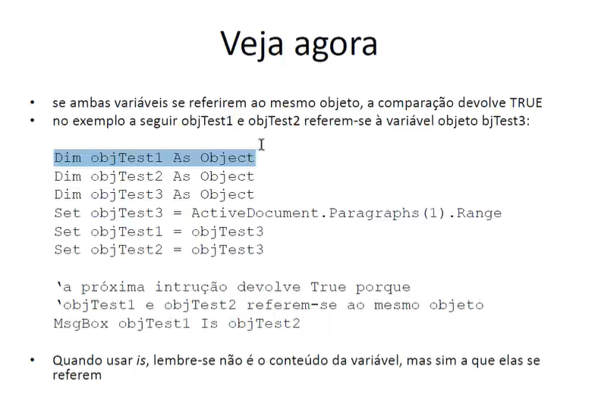

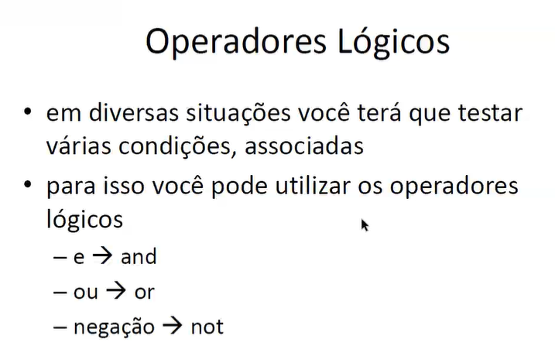

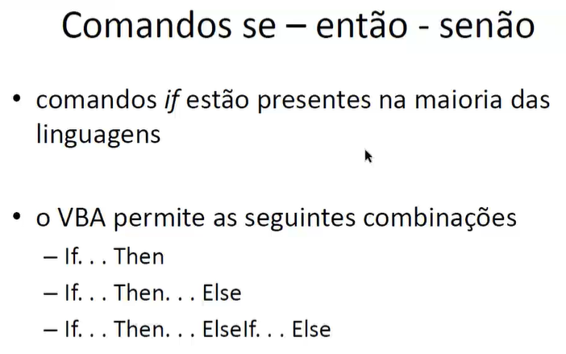

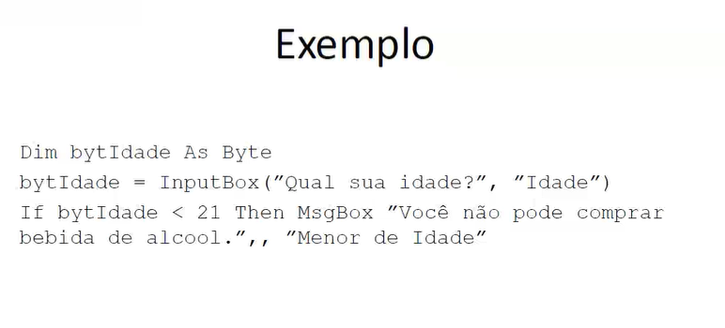

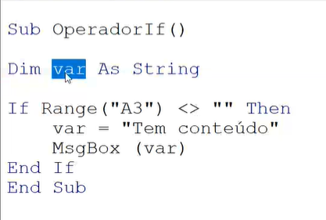

 |  | na celula A3 se estiver diferente de vazio

 |  | uma msg diz " tem conteudo"

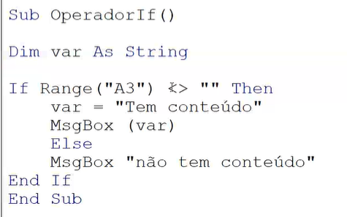

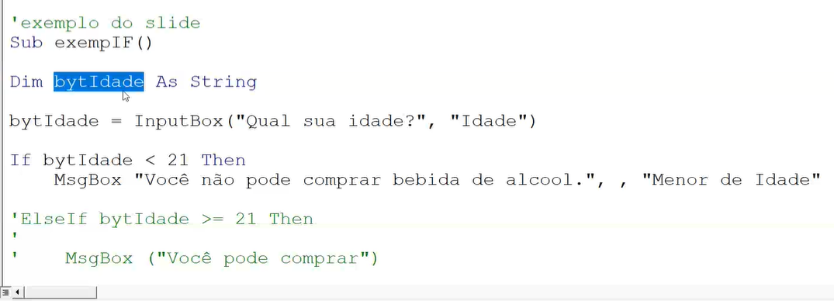

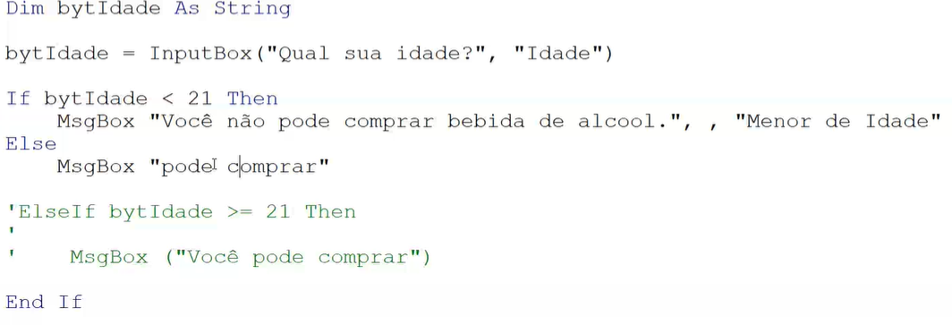

Ler dois números e verificar se o segundo é divisor do primeiro. | 